説明書
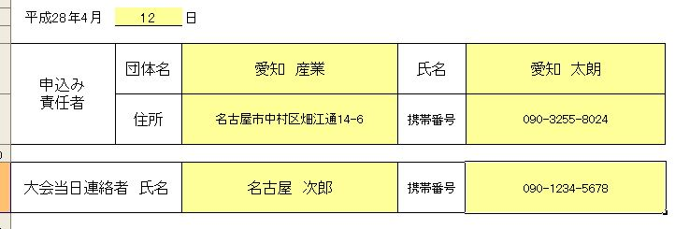
 | 申込みファイル入力説明

・ |  | でぬりつぶされたセルのみ入力することができます
 | （計算式がくずれないようにその他は保護されています）

・ | まず、「(1)申込書」のシートに今日の日付、申込み責任者の各情報、
 | あと、試合当日会場に来ている人（大会当日連絡者）の氏名と携帯番号を記入してください

・ | 次に「(2)単」、「(3)複」、「（4）混合」にそれぞれ申込む選手の情報を入力してください
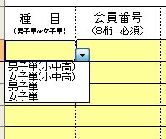
・ | 種目（男子単、女子単、男子複、女子複）はそれぞれドロップダウンリストから選択してください

・ | 小中高校生はドロップダウンリストの小中高を選ぶようにしてください

・ | 男女混在して記入する場合はそれぞれまとめて記入してください

・ | 単・複とも上からランク順に記入してください
 | （組合せに影響しますので上から強い順番に記入してください）

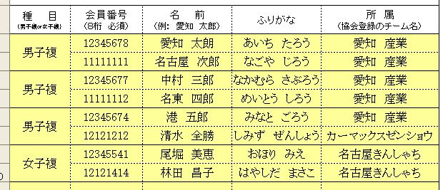
・ | 会員番号 は必須ですので必ず記入してください
 | （一時登録者がいる場合は下記担当者にご相談ください）

・ | 名前 は苗字と名前の間にを全角スペースをいれてください

・ | ふりがな はひらがなで、苗字と名前の間にを全角スペースをいれてください

・ | 所属 は協会に登録しているチーム名を記入してください

・ | 混合複は男子が上女子が下に氏名を記入してください

・ | 「集約」のシートは記入する必要はありません

・ | 記入が全て終わりましたら「（1）申込書」に参加料の合計が表示されますのでご確認ください

※ | その他不明な点がありましたら 競技委員会 内田までお問合せください

 | 愛知県バドミントン協会 競技委員会 内田公明 090-9949-6682
 |  |  | 更新履歴
 |  |  | 4/7国体成年予選用ファイルを県総合に変更
 |  |  | 4/13単合計の計算式間違い訂正
 |  |  | 4/13集約XD追加、計算式間違い訂正
 |  |  | 4/13集約XD計算式間違い訂正
 |  |  | 2017年度版（差替え）
 |  |  | 2018年度版（差替え）
 |  |  | 2019年度版（差替え）
 |  |  | 2020年度版（参加料改定）
 |  |  | 2021年度版

